Hoja1
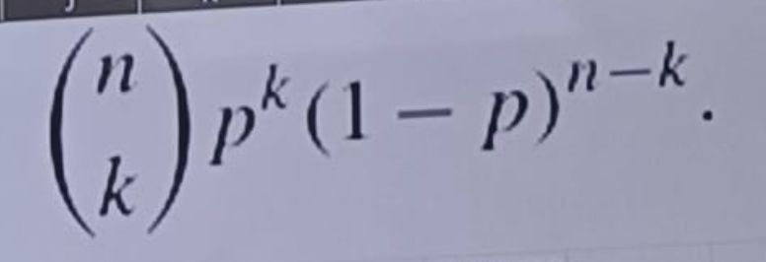
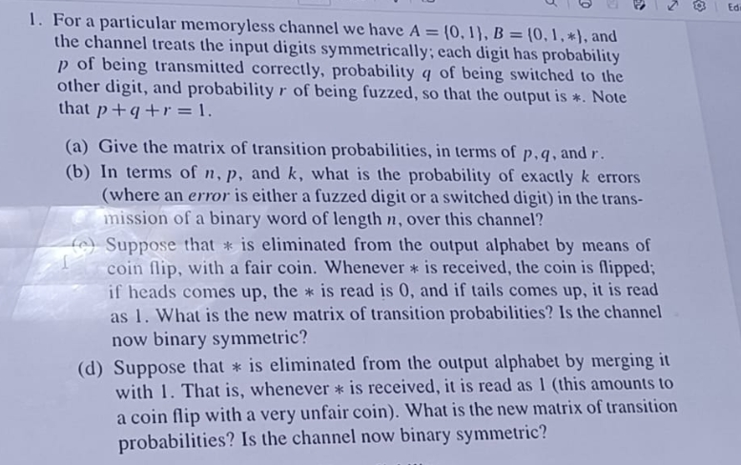

a) | Q | 0 | 1 | *
 | 0 | p | q | r
 | 1 | q | p | r

b)
 | (n k) | (q+r)^k | p^(n-k)

c) | 0 | 1
0 | p+r/2 | q+r/2
1 | q+r/2 | p+r/2

 | Binario asimetrico
d) | 0 | 1
0 | p | q+r
1 | q | p+r

